PdG
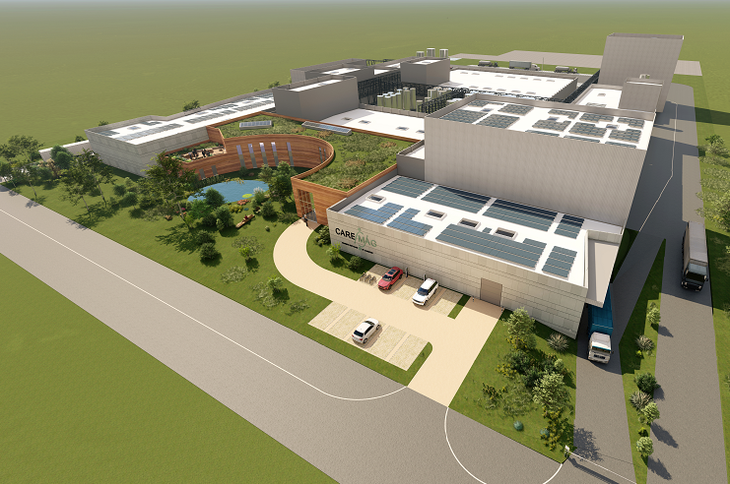

PROJET CAREMAG

LISTE DE LIGNES
LINES LIST

 | MTK045-XXXX-PRO-0001-LDL

 | VERSION | DESCRIPTION | ETABLI PAR | VERIFIE PAR | APPROUVE PAR | DATE
 | 0 | Première émission |  |  |  | XX/XX/2024

 | ARTELIA INDUSTRIE – Agence de Martigues
 | 36 Avenue José Nobre – Ecopolis Sud – 13500 MARTIGUES – TEL : 04 42 81 63 01

 | ARTELIA / 2024 / MTK045

Code Fluide
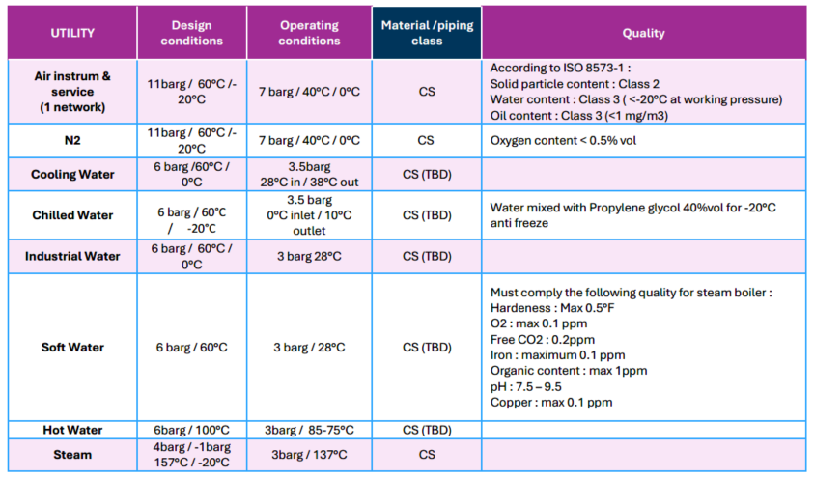
2PH | 2 PROPYL HEPTANOL (ORGANIC SOLVENT)
ALI | ALIQUAT (ORGANIC SOLVENT)
AMBI | NH4HC03 AMMONIUM BICARBONATE
AMCON | NH4NO3 AMMONIUM NITRATE CONDENSATE
AMMO | NH4OH AMMONIAC (4N/12N)
AMNI | NH4NO3 AMMONIUM NITRATE
AMNIC | NH4NO3 AMMONIUM NITRATE WITH CHLORIDE
BOCON | BORATE CONDENSATE
BONA | SODIUM BORATE SOLUTION
BOSL | SODIUM BORATE SLURRY
CA | COMBUSTION AIR, DILUTION AIR
CHWR | CHILLED WATER RETURN | OK
CHWS | CHILLED WATER SUPPLY | OK
CO2 | GASEOUS CO2
CO2L | LIQUID C02
CWR | COOLING WATER RETURN | OK
CWS | COOLING WATER SUPPLY | OK
DMW | DEMINERALISED WATER
EVAP1 | LIQUID INSIDE EVAPORATION PACKAGE
EVAP2 | VAPOR INSIDE EVAPORATION PACKAGE
EVAP3 | LIQUID INSIDE NH4NO3 EVAPORATION PACKAGE
EVAP4 | VAPOR INSIDE NH4NO3 EVAPORATION PACKAGE
EXSL | EXOGEN SLURRY
FW | FIRE WATER
HYPER | HYDROGEN PEROXIDE (H2O2 - 70%)
HWS | HOT WATER SUPPLY |  | Hot Water rajouté
HWR | HOT WATER RETURN |  | Hot Water rajouté
IA | INSTRUMENTATION AIR | OK | Air Instrum & service : on garde les 2 apellations même si 1 seul réseau (vu avec B. Lehmann)
IW | INDUSTRIAL WATER
KERO | KEROSENE 100% (DILUENT)
LPC | LOW PRESSURE STEAM CONDENSATE
LPN | LOW PRESSURE NITROGEN | Supprimé | L'azote est désormais à 11bars : LPN supprimé, remplacé par N2
MAGN | DEMAGNETIZED MAGNET POWDER
MAOX | MAGNET OXYDE POWDER
MASW | DEMAGNETIZED MAGNET SWARF
N2 | NITROGEN | N2 | L'azote est désormais à 11bars : LPN supprimé, remplacé par N2
NAOH | NaOH 20%
NIAC | HNO3 (5N/15N) NITRIC ACID
OD | OPEN DRAIN
OTHER | OTHER PRODUCTS (not in present list)
PC88A | PC88A/KEROSENE + RARE EARTH (ORGANIC SOLVENT)
PPS | LOW PRESSURE STEAM |  | La vapeur sera finalement à 4bars mais afin de limiter les màj PID on garde l'apellation "Low Pressure Steam"
PWW | PROCESS WASTE WATER |  | Idem pour les condensats, on n'est plus sur des condensats vapeur de Low P Steam
PWW | POTABLE WATER
REBNO | RARE EARTH BORE NITRATE SOLUTION
RECON | RARE EARTH CONDENSATE
REINO | RARE EARTH BORE IRON NITRATE SOLUTION
REISL | RARE EARTH BORE IRON SLURRY SOLUTION
RENO | RARE EARTH NITRATE SOLUTION (AQUEOUS)
RESL | RARE EARTH HYDROXYNITRATE OR CARBONATE SLURRY
RESOC | COLD RARE EARTH SOLID (CARBONATE OXYDE)
RESOH | HOT RARE EARTH SOLID (OXYDE)
SA | SERVICE AIR
SOLV | SOLVESSO (DILUENT)
SSW | STABILIZED SWAR
SW | SOFT WATER
TBP | TBP / KEROSENE + RARE EARTH (ORGANIC SOLVENT)
USW | UNSTABILIZED SWARFS
VENT1 | LOW TEMPERATURE VENT
VENT2 | HIGH TEMPERATURE VENT

